App MODELE
 |  |  | SMBA Apport en Mm3
 |  |  | sept | oct | nov | déc | janv | févr | mars | avr | mai | juin | juil | août | Total Annee
1939 | - | 40 |  |  |  |  |  |  |  |  |  |  |  |  |  | Supérficie
1940 | - | 41 |  |  |  |  |  |  |  |  |  |  |  |  |  | 227.03
1941 | - | 42
1942 | - | 43
1943 | - | 44
1944 | - | 45
1945 | - | 46
1946 | - | 47
1947 | - | 48
1948 | - | 49
1949 | - | 50
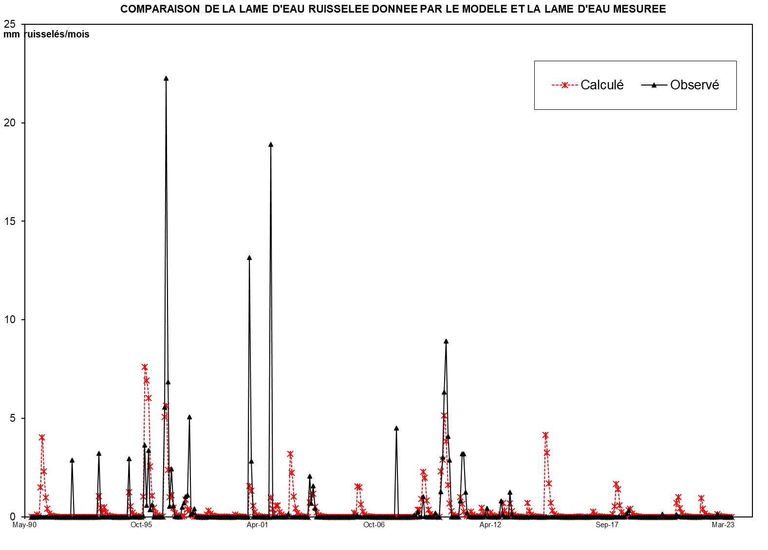
1950 | - | 51
1951 | - | 52
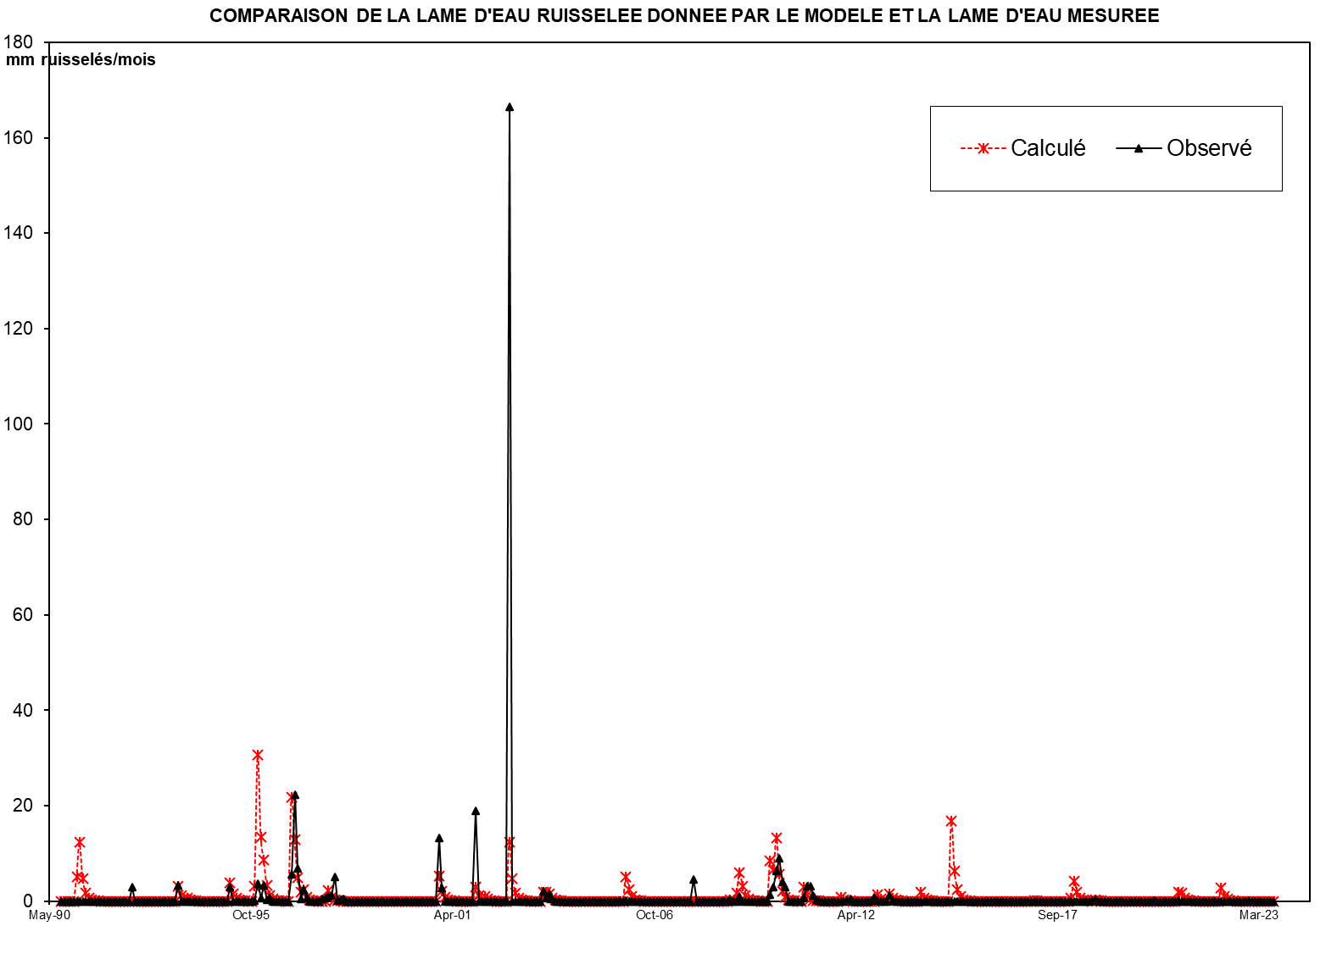
1952 | - | 53
1953 | - | 54
1954 | - | 55
1955 | - | 56
1956 | - | 57
1957 | - | 58
1958 | - | 59
1959 | - | 60
1960 | - | 61
1961 | - | 62
1962 | - | 63
1963 | - | 64
1964 | - | 65
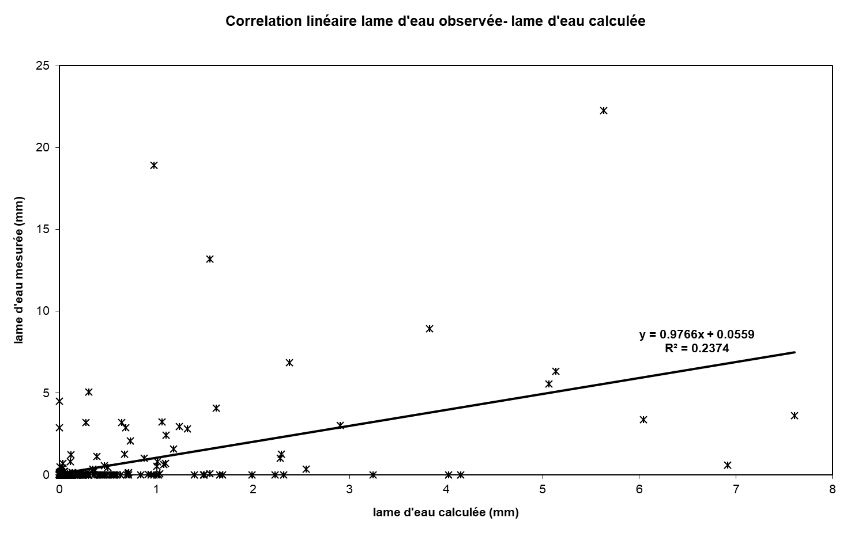
1965 | - | 66
1966 | - | 67
1967 | - | 68
1968 | - | 69
1969 | - | 70
1970 | - | 71
1971 | - | 72
1972 | - | 73
1973 | - | 74
1974 | - | 75
1975 | - | 76
1976 | - | 77
1977 | - | 78
1978 | - | 79
1979 | - | 80
1980 | - | 81
1981 | - | 82
1982 | - | 83
1983 | - | 84
1984 | - | 85
1985 | - | 86
1986 | - | 87
1987 | - | 88
1988 | - | 89
1989 | - | 90
1990 | - | 91 | 0.000 | 0.000 | 0.000 | 0.132 | 0.000 | 0.510 | 1.068 | 0.455 | 0.221 | 0.116 | 0.060 | 0.032 | 2.593
1991 | - | 92 | 0.017 | 0.102 | 0.005 | 0.002 | 0.001 | 0.024 | 0.052 | 0.113 | 0.004 | 0.000 | 0.000 | 0.000 | 0.319
1992 | - | 93 | 0.000 | 0.000 | 0.000 | 0.000 | 0.000 | 0.000 | 0.100 | 0.000 | 0.000 | 0.000 | 0.000 | 0.000 | 0.100
1993 | - | 94 | 0.000 | 0.065 | 0.439 | 0.072 | 0.094 | 0.227 | 0.112 | 0.014 | 0.007 | 0.004 | 0.002 | 0.001 | 1.039
1994 | - | 95 | 0.001 | 0.061 | 0.000 | 0.000 | 0.000 | 0.004 | 0.000 | 0.568 | 0.087 | 0.045 | 0.024 | 0.012 | 0.801
1995 | - | 96 | 0.006 | 0.003 | 0.007 | 0.453 | 1.968 | 1.302 | 1.489 | 0.622 | 0.410 | 0.170 | 0.089 | 0.046 | 6.566
1996 | - | 97 | 0.024 | 0.013 | 0.042 | 1.461 | 1.190 | 0.501 | 0.262 | 0.545 | 0.111 | 0.058 | 0.030 | 0.016 | 4.254
1997 | - | 98 | 0.034 | 0.048 | 0.160 | 0.363 | 0.088 | 0.192 | 0.016 | 0.008 | 0.004 | 0.002 | 0.001 | 0.001 | 0.917
1998 | - | 99 | 0.000 | 0.000 | 0.000 | 0.126 | 0.131 | 0.065 | 0.027 | 0.001 | 0.001 | 0.000 | 0.000 | 0.000 | 0.352
1999 | - | 00 | 0.000 | 0.204 | 0.000 | 0.017 | 0.016 | 0.000 | 0.000 | 0.164 | 0.038 | 0.000 | 0.000 | 0.000 | 0.439
2000 | - | 01 | 0.000 | 0.004 | 0.000 | 0.599 | 0.316 | 0.105 | 0.055 | 0.029 | 0.015 | 0.008 | 0.004 | 0.002 | 1.135
2001 | - | 02 | 0.001 | 0.001 | 0.000 | 0.457 | 0.065 | 0.034 | 0.318 | 0.246 | 0.030 | 0.016 | 0.008 | 0.004 | 1.180
2002 | - | 03 | 0.000 | 0.034 | 37.787 | 0.000 | 0.000 | 0.000 | 0.000 | 0.000 | 0.000 | 0.000 | 0.000 | 0.000 | 37.821
2003 | - | 04 | 0.000 | 0.469 | 0.156 | 0.359 | 0.101 | 0.000 | 0.000 | 0.000 | 0.000 | 0.000 | 0.000 | 0.000 | 1.085
2004 | - | 05 | 0.000 | 0.000 | 0.000 | 0.000 | 0.000 | 0.000 | 0.000 | 0.000 | 0.000 | 0.000 | 0.000 | 0.000 | 0.000
2005 | - | 06 | 0.000 | 0.000 | 0.017 | 0.000 | 0.016 | 0.000 | 0.000 | 0.000 | 0.000 | 0.000 | 0.000 | 0.000 | 0.032
2006 | - | 07 | 0.000 | 0.000 | 0.000 | 0.000 | 0.000 | 0.000 | 0.000 | 0.000 | 0.000 | 0.000 | 0.000 | 0.000 | 0.000
2007 | - | 08 | 0.000 | 0.000 | 1.021 | 0.000 | 0.000 | 0.000 | 0.000 | 0.000 | 0.000 | 0.000 | 0.000 | 0.000 | 1.021
2008 | - | 09 | 0.018 | 0.003 | 0.060 | 0.000 | 0.003 | 0.235 | 0.002 | 0.000 | 0.000 | 0.000 | 0.000 | 0.000 | 0.320
2009 | - | 10 | 0.043 | 0.000 | 0.000 | 0.290 | 0.687 | 1.437 | 2.025 | 0.928 | 0.652 | 0.000 | 0.000 | 0.000 | 6.062
2010 | - | 11 | 0.000 | 0.000 | 0.184 | 0.727 | 0.725 | 0.283 | 0.048 | 0.006 | 0.001 | 0.000 | 0.000 | 0.000 | 1.973
2011 | - | 12 | 0.000 | 0.000 | 0.000 | 0.000 | 0.016 | 0.097 | 0.000 | 0.000 | 0.000 | 0.000 | 0.000 | 0.000 | 0.113
2012 | - | 13 | 0.008 | 0.185 | 0.034 | 0.000 | 0.000 | 0.000 | 0.286 | 0.032 | 0.000 | 0.000 | 0.000 | 0.000 | 0.545
2013 | - | 14 | 0.000 | 0.000 | 0.000 | 0.000 | 0.000 | 0.000 | 0.000 | 0.000 | 0.000 | 0.000 | 0.000 | 0.000 | 0.000
2014 | - | 15 | 0.000 | 0.000 | 0.000 | 0.000 | 0.000 | 0.000 | 0.000 | 0.000 | 0.000 | 0.000 | 0.000 | 0.000 | 0.000
2015 | - | 16 | 0.000 | 0.000 | 0.000 | 0.000 | 0.000 | 0.000 | 0.000 | 0.000 | 0.000 | 0.000 | 0.000 | 0.000 | 0.000
2016 | - | 17 | 0.000 | 0.000 | 0.000 | 0.000 | 0.000 | 0.000 | 0.000 | 0.000 | 0.000 | 0.000 | 0.000 | 0.000 | 0.000
2017 | - | 18 | 0.000 | 0.000 | 0.000 | 0.000 | 0.000 | 0.000 | 0.000 | 0.000 | 0.000 | 0.000 | 0.000 | 0.000 | 0.000
2018 | - | 19 | 0.035 | 0.077 | 0.000 | 0.000 | 0.000 | 0.000 | 0.000 | 0.000 | 0.000 | 0.000 | 0.000 | 0.000 | 0.112
2019 | - | 20 | 0.000 | 0.000 | 0.000 | 0.000 | 0.000 | 0.000 | 0.000 | 0.000 | 0.029 | 0.000 | 0.000 | 0.000 | 0.029
2020 | - | 21 | 0.000 | 0.000 | 0.000 | 0.000 | 0.026 | 0.001 | 0.001 | 0.000 | 0.000 | 0.000 | 0.000 | 0.000 | 0.028
2021 | - | 22 | 0.000 | 0.000 | 0.000 | 0.000 | 0.000 | 0.000 | 0.002 | 0.000 | 0.000 | 0.000 | 0.000 | 0.000 | 0.002
2022 | - | 23 | 0.000 | 0.000 | 0.000 | 0.033 | 0.000 | 0.001 | 0.000 | 0.000 | 0.000 | 0.000 | 0.000 | 0.000 | 0.033
2023 | - | 24
2024 | - | 25 |  |  |  |  |  |  |  |  |  |  |  |  |  | 0

M |  |  | 0.006 | 0.041 | 2.957 | 0.283 | 0.298 | 0.228 | 0.269 | 0.213 | 0.071 | 0.032 | 0.017 | 0.009 | 4.424
S |  |  | 0.011 | 0.059 | 10.466 | 0.412 | 0.597 | 0.369 | 0.467 | 0.246 | 0.120 | 0.054 | 0.028 | 0.015 | 10.205
MIN |  |  | 0.000 | 0.000 | 0.000 | 0.000 | 0.000 | 0.000 | 0.000 | 0.000 | 0.000 | 0.000 | 0.000 | 0.000 | 0.100
MAX |  |  | 0.034 | 0.204 | 37.787 | 1.461 | 1.968 | 1.302 | 1.489 | 0.622 | 0.410 | 0.170 | 0.089 | 0.046 | 37.821

X-Y
Correlation linéaire lame d'eau observée- lame d'eau calculée
0.00 | 0
0.00 | 0
0.00 | 0
0.58 | 0
0.00 | 0
2.25 | 0
4.70 | 0
2.00 | 0
0.97 | 0
0.51 | 0
0.27 | 0
0.14 | 0
0.07 | 0
0.45 | 0
0.02 | 0
0.01 | 0
0.01 | 0
0.10 | 0
0.23 | 0
0.50 | 0
0.02 | 0
0.00 | 0
0.00 | 0
0.00 | 2.8808879884
0.00 | 0
0.00 | 0
0.00 | 0
0.00 | 0
0.00 | 0
0.00 | 0
0.44 | 0
0.00 | 0
0.00 | 0
0.00 | 0
0.00 | 0
0.00 | 0
0.00 | 0
0.29 | 0
1.93 | 3.2336730829
0.32 | 0
0.41 | 0
1.00 | 0
0.49 | 0
0.06 | 0
0.03 | 0
0.02 | 0
0.01 | 0
0.00 | 0
0.00 | 0
0.27 | 0
...

SUIVIE
COMPARAISON DE LA LAME D'EAU RUISSELEE DONNEE PAR LE MODELE ET LA LAME D'EAU MESUREE
 | Calculé | Observé
Sep-90 | 0.00 | 0
Oct-90 | 0.00 | 0
Nov-90 | 0.00 | 0
Dec-90 | 0.58 | 0
Jan-91 | 0.00 | 0
Feb-91 | 2.25 | 0
Mar-91 | 4.70 | 0
Apr-91 | 2.00 | 0
May-91 | 0.97 | 0
Jun-91 | 0.51 | 0
Jul-91 | 0.27 | 0
Aug-91 | 0.14 | 0
Sep-91 | 0.07 | 0
Oct-91 | 0.45 | 0
Nov-91 | 0.02 | 0
Dec-91 | 0.01 | 0
Jan-92 | 0.01 | 0
Feb-92 | 0.10 | 0
Mar-92 | 0.23 | 0
Apr-92 | 0.50 | 0
May-92 | 0.02 | 0
Jun-92 | 0.00 | 0
Jul-92 | 0.00 | 0
Aug-92 | 0.00 | 2.8808879884
Sep-92 | 0.00 | 0
Oct-92 | 0.00 | 0
Nov-92 | 0.00 | 0
Dec-92 | 0.00 | 0
Jan-93 | 0.00 | 0
Feb-93 | 0.00 | 0
Mar-93 | 0.44 | 0
Apr-93 | 0.00 | 0
May-93 | 0.00 | 0
Jun-93 | 0.00 | 0
Jul-93 | 0.00 | 0
Aug-93 | 0.00 | 0
Sep-93 | 0.00 | 0
Oct-93 | 0.29 | 0
Nov-93 | 1.93 | 3.2336730829
Dec-93 | 0.32 | 0
Jan-94 | 0.41 | 0
Feb-94 | 1.00 | 0
Mar-94 | 0.49 | 0
Apr-94 | 0.06 | 0
May-94 | 0.03 | 0
Jun-94 | 0.02 | 0
Jul-94 | 0.01 | 0
Aug-94 | 0.00 | 0
Sep-94 | 0.00 | 0
Oct-94 | 0.27 | 0
...

